②検証Java-PGM準備
□検証Java-PGM準備
 | 1)S3バッチSpringBootプロジェクト構成検証用PRJをそのまま利用する

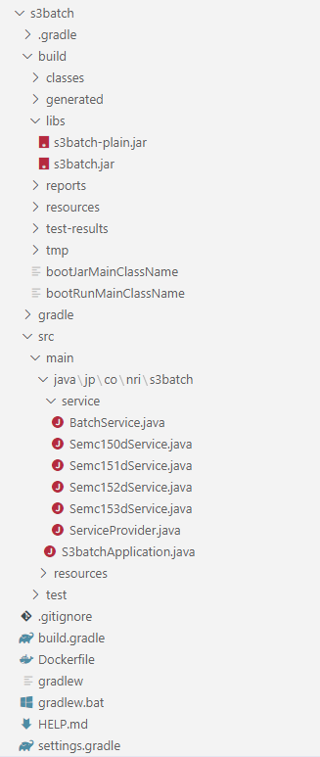

ビルド結果：jarファイル
起動方法：java -jar build\libs\s3batch.jar

※Semc150dService.javaに、GSM secretファイルを読み込み、内容を確認する。
------------------------------------------------------------------------------
package jp.co.nri.s3batch.service;
import java.io.File;
import java.io.FileReader;
import java.io.BufferedReader;
import java.io.FileNotFoundException;
import java.io.IOException;
public class Semc150dService extends BatchService {
private String convertStringToHex(String str) {
StringBuilder stringBuilder = new StringBuilder();
char[] charArray = str.toCharArray();
for (char c : charArray) {
String charToHex = Integer.toHexString(c);
stringBuilder.append(charToHex);
}
return(stringBuilder.toString());
}
public Semc150dService(String name) {
super(name);
}
public void startProc() {
String fileName = "/var/secrets/good1.txt";
disp("Semc150dService started...name:[" + name + "]");
try {
disp("File name:[" + fileName + "],hex:[" + convertStringToHex(fileName) + "]");
File file = new File(fileName);
BufferedReader br = new BufferedReader(new FileReader(file));
String str = br.readLine();
while(str != null){
disp("input line:" + str + "]");
str = br.readLine();
}
br.close();
}catch(FileNotFoundException e){
disp("FileNotFoundException:[" + e + "]");
}catch(IOException e){
disp("IOException:[" + e + "]");
}
disp("Semc150dService finished...name:[" + name + "]");
}
}

サービスベースクラス

サービスクラス：
JOB処理ロジック実装

サービスプロバイダークラス

メインクラスファイル

Dockerfile

 | 2)PRJビルド定義
 | build.gradle
 |  | plugins {
 |  | id 'org.springframework.boot' version '2.6.2'
 |  | id 'io.spring.dependency-management' version '1.0.11.RELEASE'
 |  | id 'java'
 |  | }

 |  | group = 'jp.co.nri'
 |  | //version = '0.0.1-SNAPSHOT'
 |  | sourceCompatibility = '11'

★必要に応じて、spring-boot-starter-jdbcまたは、spring-boot-starterを利用する。
WEB機能を必要ないので、spring-boot-starter-webを利用せず、不要なTomcatを内包せず、Jarファイルの軽量化を図る。
 |  | repositories {
 |  | mavenCentral()
 |  | }

 |  | dependencies {
 |  | //implementation 'org.springframework.boot:spring-boot-starter-jdbc'
 |  | implementation 'org.springframework.boot:spring-boot-starter'
 |  | testImplementation 'org.springframework.boot:spring-boot-starter-test'
 |  | }

 |  | test {
 |  | useJUnitPlatform()
 |  | }

 | 3)Dockerビルドファイル
 | Dockerfile
 |  | FROM openjdk:11-jre-slim
 |  | WORKDIR /app
 |  | COPY ./build/libs/s3batch.jar .
 |  | ENTRYPOINT ["java", "-jar", "s3batch.jar"]

 | 4)メインクラス：全バッチ処理共通
 | S3batchApplication.java
 |  | package jp.co.nri.s3batch;

 |  | import org.springframework.boot.SpringApplication;
 |  | import org.springframework.boot.autoconfigure.SpringBootApplication;
 |  | import org.springframework.context.ConfigurableApplicationContext;
 |  | import jp.co.nri.s3batch.service.*;

 |  | @SpringBootApplication
 |  | public class S3batchApplication {

 |  | public static void main(String[] args) {
 |  | BatchService bs;
 |  | String jobId;
 |  | disp("main function: start...");
 |  | if (args.length > 0) {
 |  | jobId = args[0].toUpperCase();
 |  | } else {
 |  | jobId = "NO-JOB-DESIGNATED";
 |  | }
 |  | disp("job id:[" + jobId + "]...");
 |  | try (ConfigurableApplicationContext ctx = SpringApplication.run(S3batchApplication.class, args)) {
 |  | switch(jobId) {
 |  | case "SEMC150D":
 |  | bs = ctx.getBean(Semc150dService.class);
 |  | bs.startProc();
 |  | break;
 |  | case "SEMC151D":
 |  | bs = ctx.getBean(Semc151dService.class);
 |  | bs.startProc();
 |  | break;
初期化時、サービスクラスインスタンス化
 |  | case "SEMC152D":
 |  | bs = ctx.getBean(Semc152dService.class);
 |  | bs.startProc();
 |  | break;
 |  | case "SEMC153D":
 |  | bs = ctx.getBean(Semc153dService.class);
 |  | bs.startProc();
 |  | break;
 |  | case "SEMC160D":
 |  | bs = ctx.getBean(Semc160dService.class);
 |  | bs.startProc();
 |  | break;
 |  | case "SEMC161D":
 |  | bs = ctx.getBean(Semc161dService.class);
 |  | bs.startProc();
 |  | break;
呼出時、サービスクラスインスタンス化
 |  | case "SEMC170D":
 |  | bs = ServiceProvider.getSemc170d();
 |  | bs.startProc();
 |  | break;
 |  | case "SEMC171D":
 |  | bs = ServiceProvider.getSemc171d();
 |  | bs.startProc();
 |  | break;
 |  | default:
 |  | disp("Invalid Job-Id:[" + jobId +"]");
 |  | break;
 |  | }
 |  | }

 |  | disp("main function: finish...");
 |  | }

 |  | static void disp(String msg) {
 |  | System.out.println(msg);
 |  | }

 |  | }

 | 5)サービスプロバイダークラス：全サービスクラス実体化
 | ServiceProvider.java
 |  | package jp.co.nri.s3batch.service;

 |  | import org.springframework.context.annotation.Bean;
 |  | import org.springframework.context.annotation.Configuration;

 |  | @Configuration
 |  | public class ServiceProvider {

 |  | @Bean
 |  | public Semc150dService getSemc150d() {
 |  | System.out.println("ServiceProvider#getSemc150d()");
初期化時、サービスクラスインスタンス化
 |  | return new Semc150dService("Semc150d service");
 |  | }
 |  | @Bean
 |  | public Semc151dService getSemc151d() {
 |  | System.out.println("ServiceProvider#getSemc151d()");
 |  | return new Semc151dService("Semc151d service");
 |  | }
 |  | @Bean
 |  | public Semc152dService getSemc152d() {
 |  | System.out.println("ServiceProvider#getSemc152d()");
 |  | return new Semc152dService("Semc152d service");
 |  | }
 |  | @Bean
 |  | public Semc153dService getSemc153d() {
 |  | System.out.println("ServiceProvider#getSemc153d()");
 |  | return new Semc153dService("Semc153d service");
 |  | }
呼出時、サービスクラスインスタンス化
 |  | public static Semc170dService getSemc170d() {
 |  | System.out.println("ServiceProvider#getSemc170d()");
 |  | return new Semc170dService("Semc170d service");
 |  | }
 |  | public static Semc171dService getSemc171d() {
 |  | System.out.println("ServiceProvider#getSemc171d()");
 |  | return new Semc171dService("Semc171d service");
 |  | }
 |  | }

 | 6)サービスクラス：JOB処理ロジック実装
 | 案１：初期化時、サービスプロバイダークラスによりインスタンス作成 |  | 案２：初期化時、SpringBootによりインスタンス作成 | 案３：実行時、サービスプロバイダークラスによりインスタンス作成
 | Semc150dService.java |  | Semc160dService.java | Semc170dService.java
 |  | package jp.co.nri.s3batch.service; | package jp.co.nri.s3batch.service; | package jp.co.nri.s3batch.service;

 |  | public class Semc150dService extends BatchService { | import org.springframework.stereotype.Component; | public class Semc170dService extends BatchService {

 |  | public Semc150dService(String name) { | @Component | public Semc170dService() {
 |  | super(name); | public class Semc160dService extends BatchService { | super("###Semc170d service###");
 |  | } |  | }
 |  | public void startProc() { | public Semc160dService() { | public Semc170dService(String name) {
 |  | disp("Semc150dService started...name:[" + name + "]"); | super("###Semc160d service###"); | super(name);
 |  | disp("Semc150dService finished...name:[" + name + "]"); | } | }
 |  | } | public void startProc() { | public void startProc() {
JOB単位の処理ロジックを実装する。
必要に応じて、下位層（ロジック・DAOなど）クラスを呼び出す。
 |  |  | disp("Semc160dService started...name:[" + name + "]"); | disp("Semc170dService started...name:[" + name + "]");
 |  | } | disp("Semc160dService finished...name:[" + name + "]"); | disp("Semc170dService finished...name:[" + name + "]");
 |  |  | } | }

 |  |  | } | }

 | 7)サービスベースクラス：JOB処理共通ロジック実装
 | BatchService.java
 |  | package jp.co.nri.s3batch.service;

 |  | import java.time.LocalDateTime;
 |  | import java.time.format.DateTimeFormatter;

 |  | abstract public class BatchService {

 |  | protected String name;
 |  | public BatchService(String name) {
 |  | this.name = name;
 |  | }
 |  | abstract public void startProc();

 |  | void disp(String msg) {
 |  | // 現在日時を取得
 |  | LocalDateTime nowDate = LocalDateTime.now();
 |  | System.out.println(nowDate + ":[" + msg + "]");
 |  | }

 |  | @Override
 |  | public String toString() {
 |  | return "BatchService [name=" + name + "]";
 |  | }
 |  | }

□ローカルでの動作確認
 | 1)Jarビルド

 | 2)ローカル動作確認
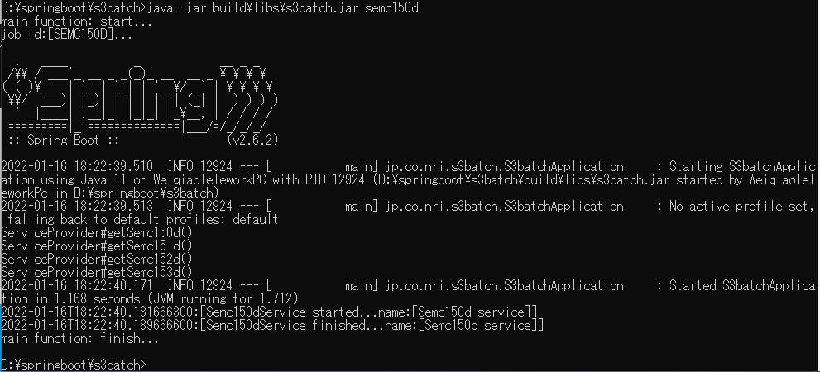

 | 3)コンテナイメージビルド

 | 4)コンテナイメージ確認

 | 5)ローカルのDocker環境動作確認
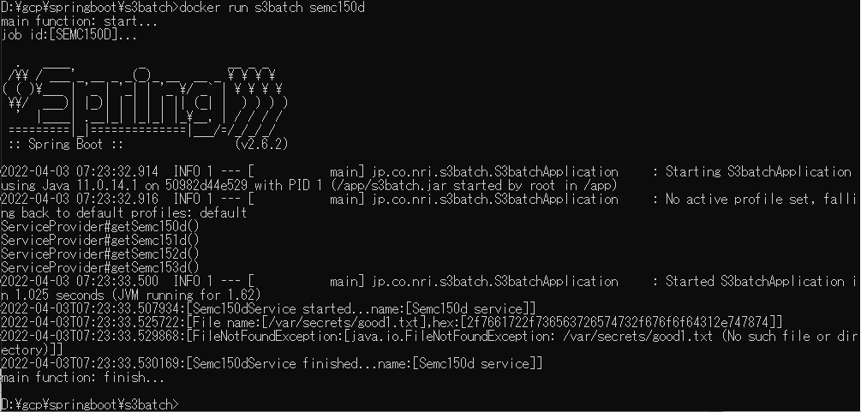

□GCPコンテナレジストリーへのアップロード
 | 1)Dockerイメージ確認
 |  | docker images

 | 2)Dockerイメージタグ付け
 |  | docker tag s3batch gcr.io/newageprj/s3batch

 | 3)DockerイメージGCRアップロード（push)
 |  | docker push gcr.io/newageprj/s3batch

③普通GKEでの確認
□普通GKEでの確認：Standardモード
 | 1)GKEクラスター作成：Standardモード

 | 2)GKE認証情報取得
 |  | rem Fetch Credentials for the cluster
 |  | gcloud container clusters get-credentials gke-secret-manager ^
 |  | --project %PROJECT_ID% ^
 |  | --zone %GKE_ZONE%

 | 3)k8sサービスアカウント(KSA)作成
 |  | kubectl create sa --namespace default secret-ksa

 | 4)k8sサービスアカウント(KSA)のGCPサービスアカウント(GSA)の役割付与
 |  | gcloud iam service-accounts add-iam-policy-binding ^
 |  | na-svc-accnt@%PROJECT_ID%.iam.gserviceaccount.com ^
 |  | --role roles/iam.workloadIdentityUser ^
 |  | --member "serviceAccount:%PROJECT_ID%.svc.id.goog[default/secret-ksa]"

 | 5)k8sサービスアカウント(KSA)のアノテーション付与
 |  | kubectl annotate serviceaccount ^
 |  | --namespace default secret-ksa ^
 |  | iam.gke.io/gcp-service-account=na-svc-accnt@%PROJECT_ID%.iam.gserviceaccount.com

 | ※6)～9)はsecretアクセス履歴確認のための設定、必須ではない。
 | 6)GCPポリシーダウンロード
 |  | gcloud projects get-iam-policy %PROJECT_ID% > policy.yaml

 | 7)GCPポリシーファイルに下記内容追加（存在の場合は変更）
 |  | auditConfigs:
 |  | - auditLogConfigs:
 |  | - logType: DATA_READ
 |  | service: secretmanager.googleapis.com

 | 8)GCPポリシーファイル反映
 |  | gcloud projects set-iam-policy %PROJECT_ID% policy.yaml

 | 9)GCPポリシーファイル確認
 |  | gcloud projects get-iam-policy %PROJECT_ID%

 | 10) CSIドライバインストール
 |  | kubectl apply -f https://raw.githubusercontent.com/kubernetes-sigs/secrets-store-csi-driver/main/deploy/csidriver.yaml
 |  | kubectl apply -f https://raw.githubusercontent.com/kubernetes-sigs/secrets-store-csi-driver/main/deploy/secrets-store.csi.x-k8s.io_secretproviderclasses.yaml
 |  | kubectl apply -f https://raw.githubusercontent.com/kubernetes-sigs/secrets-store-csi-driver/main/deploy/secrets-store.csi.x-k8s.io_secretproviderclasspodstatuses.yaml
 |  | kubectl apply -f https://raw.githubusercontent.com/kubernetes-sigs/secrets-store-csi-driver/main/deploy/secrets-store-csi-driver.yaml
 |  | kubectl apply -f https://raw.githubusercontent.com/kubernetes-sigs/secrets-store-csi-driver/main/deploy/rbac-secretproviderclass.yaml

 | 11)CSIドライバインストール結果確認
 |  | rem Verify that the driver have been installed by querying the pod in the kube-system namespace
 |  | kubectl get po --namespace=kube-system -l app=csi-secrets-store

 |  | rem Check that the CRDs have been installed in your cluster
 |  | kubectl get crd | grep secretprovider

 | 12)GCPプラッグインインストール
 |  | rem Installing the GCP plugin
 |  | kubectl apply -f https://raw.githubusercontent.com/GoogleCloudPlatform/secrets-store-csi-driver-provider-gcp/main/deploy/provider-gcp-plugin.yaml

 | 13)GCPプラッグインインストール確認
 |  | rem Verify that the plugin have been installed by querying the pod in the kube-system namespace
 |  | kubectl get po -n kube-system -l app=csi-secrets-store-provider-gcp

 | 14)動作確認アプリケーション(batch-podとして)デプロイ
 |  | kubectl apply -f s3batch-csi.yaml
 |  | ※s3batch-csi.yaml
apiVersion: secrets-store.csi.x-k8s.io/v1alpha1
kind: SecretProviderClass
metadata:
name: app-secrets
namespace: default
spec:
provider: gcp
parameters:
secrets: |
- resourceName: "projects/newageprj/secrets/my-db-password/versions/1"
fileName: "good1.txt"
---
apiVersion: batch/v1
kind: Job
metadata:
name: s3batch-csi
spec:
template:
metadata:
labels:
app: s3batch-csi
spec:
serviceAccountName: secret-ksa
containers:
- name: s3batch-csi
image: gcr.io/newageprj/s3batch:latest
imagePullPolicy: Always
volumeMounts:
- mountPath: "/var/secrets"
name: mysecret
volumes:
- name: mysecret
csi:
driver: secrets-store.csi.k8s.io
readOnly: true
volumeAttributes:
secretProviderClass: "app-secrets"
restartPolicy: Never
backoffLimit: 4

 | 15)動作確認アプリケーション実行結果確認

正しくSecret Storeのファイル内容を読込できた。

④Composer 1での確認
□Composer 1での確認：StandardモードGKE
 | 1)Composer 1作成：イメージのバージョン composer-1.18.4-airflow-1.10.15
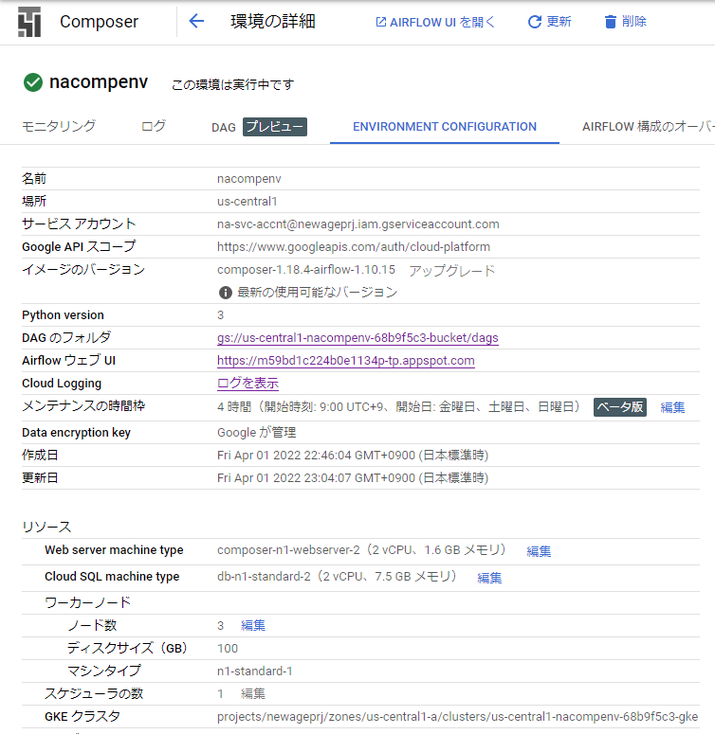

利用できる場所が限られてる。
asia-northeast1は利用不可。

 |  | ※GKEモード確認；Standard

 | 2)GKE認証情報取得
 |  | rem Fetch Credentials for the cluster
 |  | gcloud container clusters get-credentials us-central1-nacompenv-68b9f5c3-gke ^
 |  | --project %PROJECT_ID% ^
 |  | --zone us-central1-a

 | 3)k8sサービスアカウント(KSA)作成
 |  | kubectl create sa --namespace default nacompenv-ksa

 | 4)k8sサービスアカウント(KSA)のGCPサービスアカウント(GSA)の役割付与
 |  | gcloud iam service-accounts add-iam-policy-binding ^
 |  | na-svc-accnt@%PROJECT_ID%.iam.gserviceaccount.com ^
 |  | --role roles/iam.workloadIdentityUser ^
 |  | --member "serviceAccount:%PROJECT_ID%.svc.id.goog[default/nacompenv-ksa]"

 | 5)k8sサービスアカウント(KSA)のアノテーション付与
 |  | kubectl annotate serviceaccount ^
 |  | --namespace default nacompenv-ksa ^
 |  | iam.gke.io/gcp-service-account=na-svc-accnt@%PROJECT_ID%.iam.gserviceaccount.com

 | 6) CSIドライバインストール
 |  | kubectl apply -f https://raw.githubusercontent.com/kubernetes-sigs/secrets-store-csi-driver/main/deploy/csidriver.yaml
 |  | kubectl apply -f https://raw.githubusercontent.com/kubernetes-sigs/secrets-store-csi-driver/main/deploy/secrets-store.csi.x-k8s.io_secretproviderclasses.yaml
 |  | kubectl apply -f https://raw.githubusercontent.com/kubernetes-sigs/secrets-store-csi-driver/main/deploy/secrets-store.csi.x-k8s.io_secretproviderclasspodstatuses.yaml
 |  | kubectl apply -f https://raw.githubusercontent.com/kubernetes-sigs/secrets-store-csi-driver/main/deploy/secrets-store-csi-driver.yaml
 |  | kubectl apply -f https://raw.githubusercontent.com/kubernetes-sigs/secrets-store-csi-driver/main/deploy/rbac-secretproviderclass.yaml

 | 7)CSIドライバインストール結果確認
 |  | rem Verify that the driver have been installed by querying the pod in the kube-system namespace
 |  | kubectl get po --namespace=kube-system -l app=csi-secrets-store

 |  | rem Check that the CRDs have been installed in your cluster
 |  | kubectl get crd | grep secretprovider

 | 8)GCPプラッグインインストール
 |  | rem Installing the GCP plugin
 |  | kubectl apply -f https://raw.githubusercontent.com/GoogleCloudPlatform/secrets-store-csi-driver-provider-gcp/main/deploy/provider-gcp-plugin.yaml

 | 9)GCPプラッグインインストール確認
 |  | rem Verify that the plugin have been installed by querying the pod in the kube-system namespace
 |  | kubectl get po -n kube-system -l app=csi-secrets-store-provider-gcp

 | 10)動作確認アプリケーション(Composer-DAGとして)デプロイ
 |  | gcloud composer environments storage dags import --environment nacompenv --location us-central1 --source s3batch_k8scsipod.py
 |  | ※s3batch_k8scsipod.py
"""An example DAG demonstrating Kubernetes Pod Operator."""
# [START composer_kubernetespodoperator_airflow_1]
import datetime
from airflow import models
from airflow.contrib.kubernetes import secret
from airflow.contrib.operators import kubernetes_pod_operator
from airflow.contrib.kubernetes.volume import Volume
from airflow.contrib.kubernetes.volume_mount import VolumeMount
volume_mount = VolumeMount('mysecret',
mount_path='/var/secrets',
sub_path=None,
read_only=True)
volume_config= {
'csi':
{
'driver': 'secrets-store.csi.k8s.io',
'readOnly': True,
'volumeAttributes':
{
'secretProviderClass': 'app-secrets'
}
}
}
volume = Volume(name="mysecret", configs=volume_config)
YESTERDAY = datetime.datetime.now() - datetime.timedelta(days=1)
# [START composer_kubernetespodoperator_fullconfig_airflow_1]
def crtK8sPodOperator(jobId):
return kubernetes_pod_operator.KubernetesPodOperator(
task_id=jobId,
name=jobId,
cmds=['java'],
arguments=['-jar', 's3batch.jar', jobId],
namespace='default',
image='gcr.io/newageprj/s3batch:latest',
service_account_name='nacompenv-ksa',
# List of Volume objects to pass to the Pod.
volumes=[volume],
# List of VolumeMount objects to pass to the Pod.
volume_mounts=[volume_mount])
# [START composer_kubernetespodoperator_fullconfig_airflow_1]
with models.DAG(
dag_id='s3batch_k8scsipod',
schedule_interval=datetime.timedelta(days=1),
start_date=YESTERDAY) as dag:
# [START composer_kubernetespodoperator_minconfig_airflow_1]
semc150d = crtK8sPodOperator('semc150d')
# [END composer_kubernetespodoperator_minconfig_airflow_1]
# [START composer_kubernetespodoperator_minconfig_airflow_1]
semc151d = crtK8sPodOperator('semc151d')
# [END composer_kubernetespodoperator_minconfig_airflow_1]
semc150d >> semc151d
# [END composer_kubernetespodoperator_airflow_1]

 | 11)動作確認アプリケーション実行結果確認
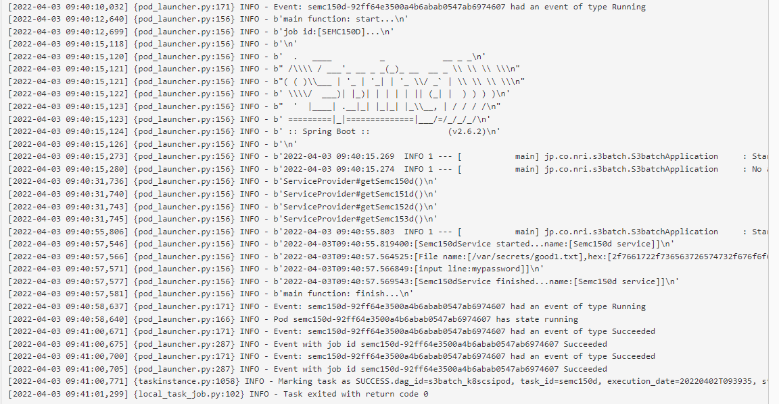

正しくSecret Storeのファイル内容を読込できた。

⑤Composer 2での確認
□Composer 2での確認：AutoPilotモードGKE
 | 1)Composer 1作成：イメージのバージョン composer-1.18.4-airflow-1.10.15
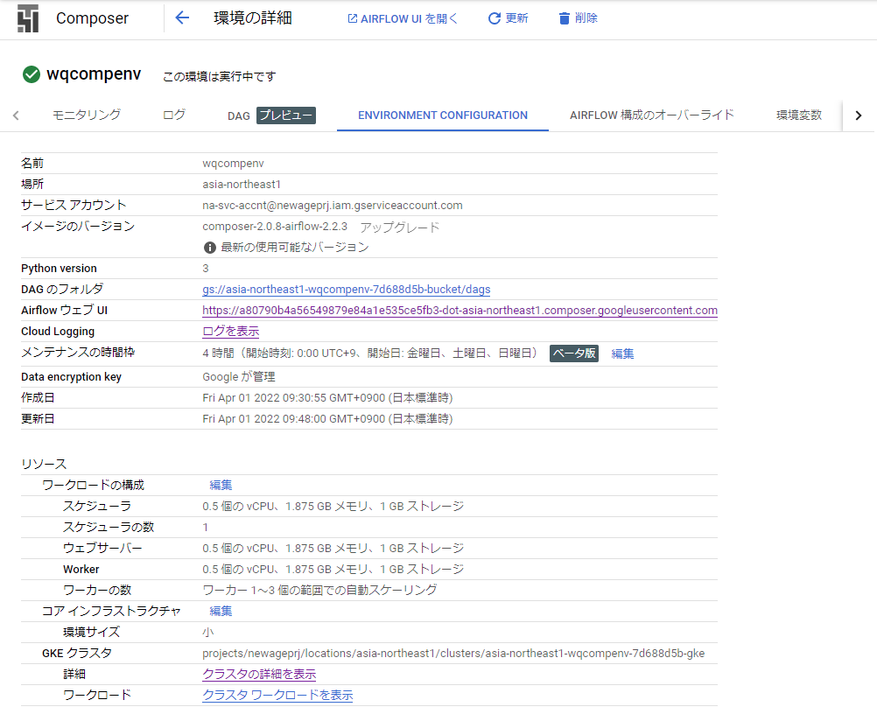

 |  |  | composer-2.0.8-airflow-2.2.3

 |  | ※GKEモード確認；Standard

 | 2)GKE認証情報取得
 |  | rem Fetch Credentials for the cluster
 |  | gcloud container clusters get-credentials asia-northeast1-wqcompenv-7d688d5b-gke ^
 |  | --project %PROJECT_ID% ^
 |  | --region asia-northeast1

 | 3)k8sサービスアカウント(KSA)作成
 |  | kubectl create sa --namespace default wqcompenv-ksa

 | 4)k8sサービスアカウント(KSA)のGCPサービスアカウント(GSA)の役割付与
 |  | gcloud iam service-accounts add-iam-policy-binding ^
 |  | na-svc-accnt@%PROJECT_ID%.iam.gserviceaccount.com ^
 |  | --role roles/iam.workloadIdentityUser ^
 |  | --member "serviceAccount:%PROJECT_ID%.svc.id.goog[default/wqcompenv-ksa]"

 | 5)k8sサービスアカウント(KSA)のアノテーション付与
 |  | kubectl annotate serviceaccount ^
 |  | --namespace default wqcompenv-ksa ^
 |  | iam.gke.io/gcp-service-account=na-svc-accnt@%PROJECT_ID%.iam.gserviceaccount.com

 | 6) CSIドライバインストール
 |  | kubectl apply -f https://raw.githubusercontent.com/kubernetes-sigs/secrets-store-csi-driver/main/deploy/csidriver.yaml
 |  | ⇒エラーなし
 |  | kubectl apply -f https://raw.githubusercontent.com/kubernetes-sigs/secrets-store-csi-driver/main/deploy/secrets-store.csi.x-k8s.io_secretproviderclasses.yaml
 |  | ⇒エラーなし
 |  | kubectl apply -f https://raw.githubusercontent.com/kubernetes-sigs/secrets-store-csi-driver/main/deploy/secrets-store.csi.x-k8s.io_secretproviderclasspodstatuses.yaml
 |  | ⇒エラーなし
 |  | kubectl apply -f https://raw.githubusercontent.com/kubernetes-sigs/secrets-store-csi-driver/main/deploy/secrets-store-csi-driver.yaml

 |  | ⇒エラーあり
 |  | kubectl apply -f https://raw.githubusercontent.com/kubernetes-sigs/secrets-store-csi-driver/main/deploy/rbac-secretproviderclass.yaml

 |  | ⇒エラーあり

 |  | ※インターネット検索結果
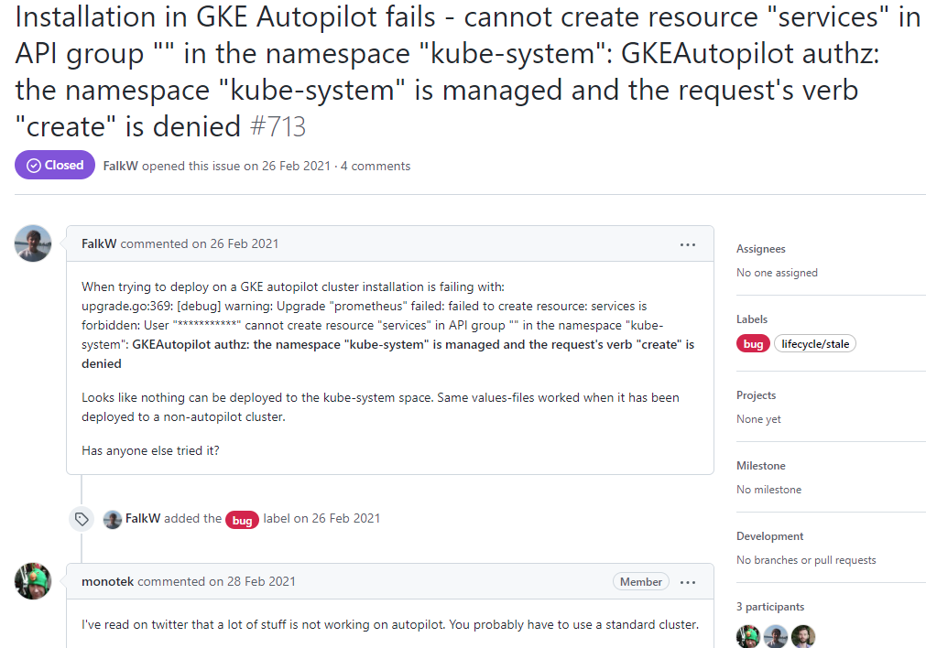

 | 7)CSIドライバインストール結果確認
 |  | rem Verify that the driver have been installed by querying the pod in the kube-system namespace
 |  | kubectl get po --namespace=kube-system -l app=csi-secrets-store

 |  | ⇒インストールされてない
 |  | rem Check that the CRDs have been installed in your cluster
 |  | kubectl get crd | grep secretprovider

 | 8)GCPプラッグインインストール
 |  | rem Installing the GCP plugin
 |  | kubectl apply -f https://raw.githubusercontent.com/GoogleCloudPlatform/secrets-store-csi-driver-provider-gcp/main/deploy/provider-gcp-plugin.yaml

 |  | ⇒エラーあり

 | 9)GCPプラッグインインストール確認
 |  | rem Verify that the plugin have been installed by querying the pod in the kube-system namespace
 |  | kubectl get po -n kube-system -l app=csi-secrets-store-provider-gcp

GKEがAutoPilotモードのため、CSIドライバインストールが出来ず、CSIドライバ利用不可となる。
以降処理を中止する★
 |  | ⇒インストールされてない

 | 10)動作確認アプリケーション(Composer-DAGとして)デプロイ
 |  | gcloud composer environments storage dags import --environment wqcompenv --location asia-northeast1 --source s3batch_k8scsipod2.py
 |  | ※s3batch_k8scsipod2.py
"""An example DAG demonstrating Kubernetes Pod Operator."""
# [START composer_kubernetespodoperator_airflow_1]
import datetime
from airflow import models
from airflow.contrib.kubernetes import secret
from airflow.contrib.operators import kubernetes_pod_operator
from airflow.contrib.kubernetes.volume import Volume
from airflow.contrib.kubernetes.volume_mount import VolumeMount
volume_mount = VolumeMount('mysecret',
mount_path='/var/secrets',
sub_path=None,
read_only=True)
volume_config= {
'csi':
{
'driver': 'secrets-store.csi.k8s.io',
'readOnly': True,
'volumeAttributes':
{
'secretProviderClass': 'app-secrets'
}
}
}
volume = Volume(name="mysecret", configs=volume_config)
YESTERDAY = datetime.datetime.now() - datetime.timedelta(days=1)
# [START composer_kubernetespodoperator_fullconfig_airflow_1]
def crtK8sPodOperator(jobId):
return kubernetes_pod_operator.KubernetesPodOperator(
task_id=jobId,
name=jobId,
cmds=['java'],
arguments=['-jar', 's3batch.jar', jobId],
namespace='default',
image='gcr.io/newageprj/s3batch:latest',
service_account_name='wqcompenv-ksa',
# List of Volume objects to pass to the Pod.
volumes=[volume],
# List of VolumeMount objects to pass to the Pod.
volume_mounts=[volume_mount])
# [START composer_kubernetespodoperator_fullconfig_airflow_1]
with models.DAG(
dag_id='s3batch_k8scsipod2',
schedule_interval=datetime.timedelta(days=1),
start_date=YESTERDAY) as dag:
# [START composer_kubernetespodoperator_minconfig_airflow_1]
semc150d = crtK8sPodOperator('semc150d')
# [END composer_kubernetespodoperator_minconfig_airflow_1]
# [START composer_kubernetespodoperator_minconfig_airflow_1]
semc151d = crtK8sPodOperator('semc151d')
# [END composer_kubernetespodoperator_minconfig_airflow_1]
semc150d >> semc151d
# [END composer_kubernetespodoperator_airflow_1]

 | 11)動作確認アプリケーション実行結果確認

GKE-SM環境設定
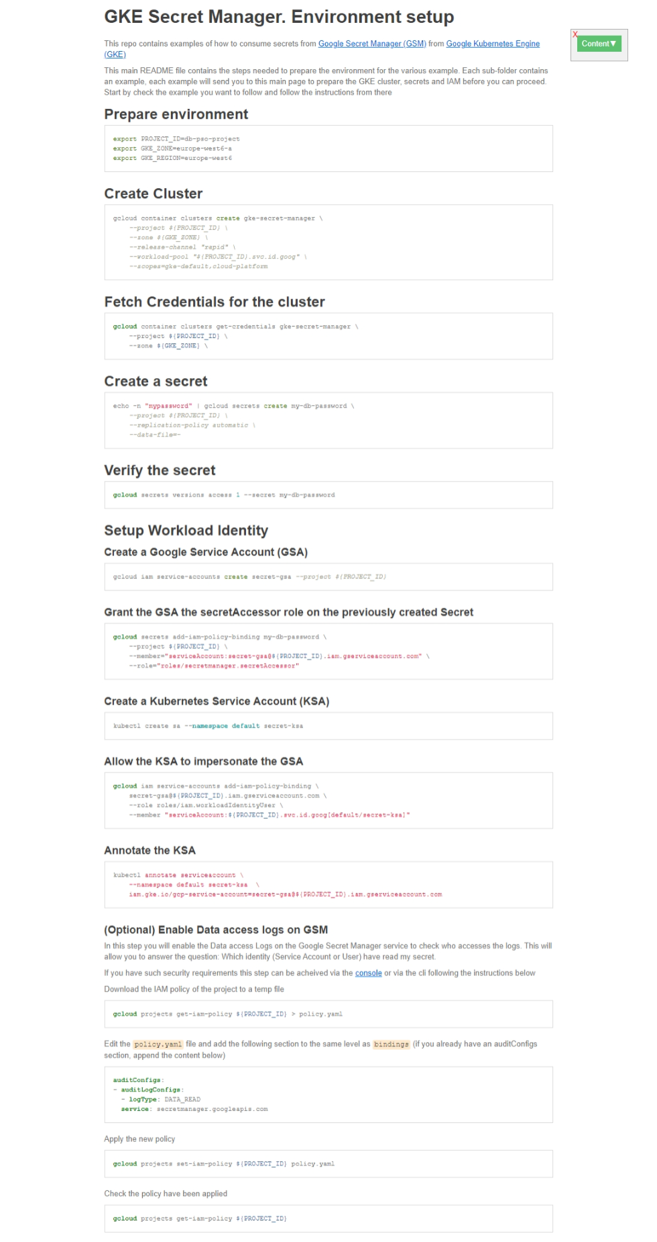
※GKE-SM環境設定
 | GKE Secret Manager. Environment setup
 | This repo contains examples of how to consume secrets from Google Secret Manager (GSM) from Google Kubernetes Engine (GKE)
 | This main README file contains the steps needed to prepare the environment for the various example. Each sub-folder contains an example, each example will send you to this main page to prepare the GKE cluster, secrets and IAM before you can proceed. Start by check the example you want to follow and follow the instructions from there
 | Prepare environment
 | export PROJECT_ID=db-pso-project
 | export GKE_ZONE=europe-west6-a
 | export GKE_REGION=europe-west6
 | Create Cluster
 | gcloud container clusters create gke-secret-manager \
 | --project ${PROJECT_ID} \
 | --zone ${GKE_ZONE} \
 | --release-channel "rapid" \
 | --workload-pool "${PROJECT_ID}.svc.id.goog" \
 | --scopes=gke-default,cloud-platform
 | Fetch Credentials for the cluster
 | gcloud container clusters get-credentials gke-secret-manager \
 | --project ${PROJECT_ID} \
 | --zone ${GKE_ZONE} \
 | Create a secret
 | echo -n "mypassword" | gcloud secrets create my-db-password \
 | --project ${PROJECT_ID} \
 | --replication-policy automatic \
 | --data-file=-
 | Verify the secret
 | gcloud secrets versions access 1 --secret my-db-password
 | Setup Workload Identity
 | Create a Google Service Account (GSA)
 | gcloud iam service-accounts create secret-gsa --project ${PROJECT_ID}
 | Grant the GSA the secretAccessor role on the previously created Secret
 | gcloud secrets add-iam-policy-binding my-db-password \
 | --project ${PROJECT_ID} \
 | --member="serviceAccount:secret-gsa@${PROJECT_ID}.iam.gserviceaccount.com" \
 | --role="roles/secretmanager.secretAccessor"
 | Create a Kubernetes Service Account (KSA)
 | kubectl create sa --namespace default secret-ksa
 | Allow the KSA to impersonate the GSA
 | gcloud iam service-accounts add-iam-policy-binding \
 | secret-gsa@${PROJECT_ID}.iam.gserviceaccount.com \
 | --role roles/iam.workloadIdentityUser \
 | --member "serviceAccount:${PROJECT_ID}.svc.id.goog[default/secret-ksa]"
 | Annotate the KSA
 | kubectl annotate serviceaccount \
 | --namespace default secret-ksa \
 | iam.gke.io/gcp-service-account=secret-gsa@${PROJECT_ID}.iam.gserviceaccount.com
 | (Optional) Enable Data access logs on GSM
 | In this step you will enable the Data access Logs on the Google Secret Manager service to check who accesses the logs. This will allow you to answer the question: Which identity (Service Account or User) have read my secret.
 | If you have such security requirements this step can be acheived via the console or via the cli following the instructions below
 | Download the IAM policy of the project to a temp file
 | gcloud projects get-iam-policy ${PROJECT_ID} > policy.yaml
 | Edit the policy.yaml file and add the following section to the same level as bindings (if you already have an auditConfigs section, append the content below)
 | auditConfigs:
 | - auditLogConfigs:
 | - logType: DATA_READ
 | service: secretmanager.googleapis.com
 | Apply the new policy
 | gcloud projects set-iam-policy ${PROJECT_ID} policy.yaml
 | Check the policy have been applied
 | gcloud projects get-iam-policy ${PROJECT_ID}
 | X

 | Content▲

 | 1 GKE Secret Manager. Environment setup
 | 1.1 Prepare environment
 | 1.2 Create Cluster
 | 1.3 Fetch Credentials for the cluster
 | 1.4 Create a secret
 | 1.5 Verify the secret
 | 1.6 Setup Workload Identity
 | 1.6.1 Create a Google Service Account (GSA)
 | 1.6.2 Grant the GSA the secretAccessor role on the previously created Secret
 | 1.6.3 Create a Kubernetes Service Account (KSA)
 | 1.6.4 Allow the KSA to impersonate the GSA
 | 1.6.5 Annotate the KSA
 | 1.6.6 (Optional) Enable Data access logs on GSM

GSC-CSI利用方法
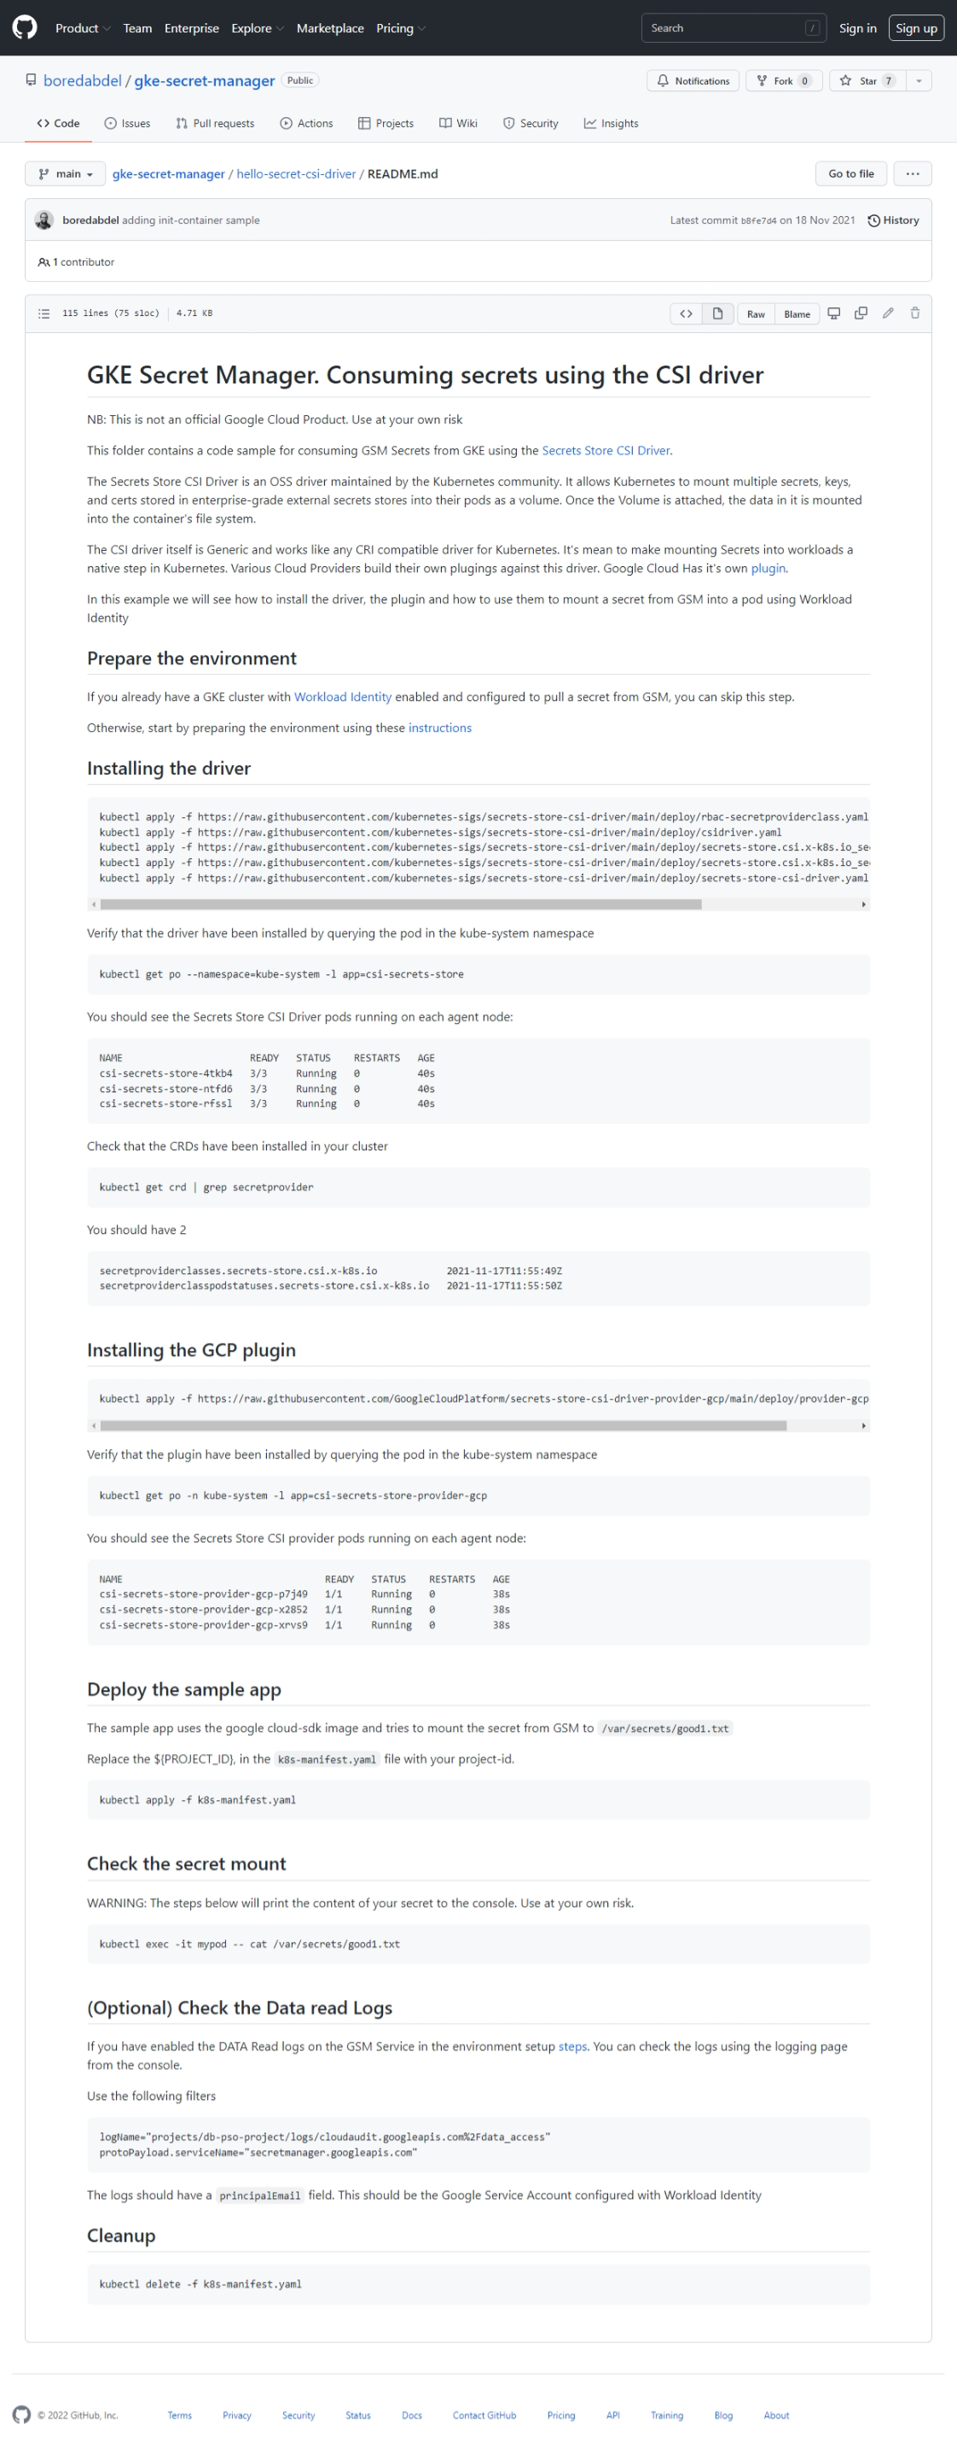
※GSM-CSI-Driver利用方法
 | GKE Secret Manager. Consuming secrets using the CSI driver
 | NB: This is not an official Google Cloud Product. Use at your own risk
 | This folder contains a code sample for consuming GSM Secrets from GKE using the Secrets Store CSI Driver.
 | The Secrets Store CSI Driver is an OSS driver maintained by the Kubernetes community. It allows Kubernetes to mount multiple secrets, keys, and certs stored in enterprise-grade external secrets stores into their pods as a volume. Once the Volume is attached, the data in it is mounted into the container's file system.
 | The CSI driver itself is Generic and works like any CRI compatible driver for Kubernetes. It's mean to make mounting Secrets into workloads a native step in Kubernetes. Various Cloud Providers build their own plugings against this driver. Google Cloud Has it's own plugin.
 | In this example we will see how to install the driver, the plugin and how to use them to mount a secret from GSM into a pod using Workload Identity
 | Prepare the environment
 | If you already have a GKE cluster with Workload Identity enabled and configured to pull a secret from GSM, you can skip this step.
 | Otherwise, start by preparing the environment using these instructions
 | Installing the driver
 | kubectl apply -f https://raw.githubusercontent.com/kubernetes-sigs/secrets-store-csi-driver/main/deploy/rbac-secretproviderclass.yaml
 | kubectl apply -f https://raw.githubusercontent.com/kubernetes-sigs/secrets-store-csi-driver/main/deploy/csidriver.yaml
 | kubectl apply -f https://raw.githubusercontent.com/kubernetes-sigs/secrets-store-csi-driver/main/deploy/secrets-store.csi.x-k8s.io_secretproviderclasses.yaml
 | kubectl apply -f https://raw.githubusercontent.com/kubernetes-sigs/secrets-store-csi-driver/main/deploy/secrets-store.csi.x-k8s.io_secretproviderclasspodstatuses.yaml
 | kubectl apply -f https://raw.githubusercontent.com/kubernetes-sigs/secrets-store-csi-driver/main/deploy/secrets-store-csi-driver.yaml
 | Verify that the driver have been installed by querying the pod in the kube-system namespace
 | kubectl get po --namespace=kube-system -l app=csi-secrets-store
 | You should see the Secrets Store CSI Driver pods running on each agent node:
 | NAME READY STATUS RESTARTS AGE
 | csi-secrets-store-4tkb4 3/3 Running 0 40s
 | csi-secrets-store-ntfd6 3/3 Running 0 40s
 | csi-secrets-store-rfssl 3/3 Running 0 40s
 | Check that the CRDs have been installed in your cluster
 | kubectl get crd | grep secretprovider
 | You should have 2
 | secretproviderclasses.secrets-store.csi.x-k8s.io 2021-11-17T11:55:49Z
 | secretproviderclasspodstatuses.secrets-store.csi.x-k8s.io 2021-11-17T11:55:50Z
 | Installing the GCP plugin
 | kubectl apply -f https://raw.githubusercontent.com/GoogleCloudPlatform/secrets-store-csi-driver-provider-gcp/main/deploy/provider-gcp-plugin.yaml
 | Verify that the plugin have been installed by querying the pod in the kube-system namespace
 | kubectl get po -n kube-system -l app=csi-secrets-store-provider-gcp
 | You should see the Secrets Store CSI provider pods running on each agent node:
 | NAME READY STATUS RESTARTS AGE
 | csi-secrets-store-provider-gcp-p7j49 1/1 Running 0 38s
 | csi-secrets-store-provider-gcp-x2852 1/1 Running 0 38s
 | csi-secrets-store-provider-gcp-xrvs9 1/1 Running 0 38s
 | Deploy the sample app
 | The sample app uses the google cloud-sdk image and tries to mount the secret from GSM to /var/secrets/good1.txt
 | Replace the ${PROJECT_ID}, in the k8s-manifest.yaml file with your project-id.
 | kubectl apply -f k8s-manifest.yaml
 | Check the secret mount
 | WARNING: The steps below will print the content of your secret to the console. Use at your own risk.
 | kubectl exec -it mypod -- cat /var/secrets/good1.txt
 | (Optional) Check the Data read Logs
 | If you have enabled the DATA Read logs on the GSM Service in the environment setup steps. You can check the logs using the logging page from the console.
 | Use the following filters
 | logName="projects/db-pso-project/logs/cloudaudit.googleapis.com%2Fdata_access"
 | protoPayload.serviceName="secretmanager.googleapis.com"
 | The logs should have a principalEmail field. This should be the Google Service Account configured with Workload Identity
 | Cleanup
 | kubectl delete -f k8s-manifest.yaml

